Sheet1
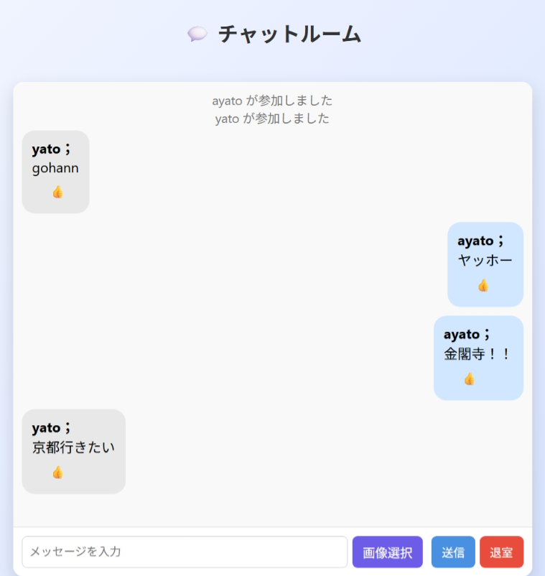
システム名 | 設計者 | 作成日
チャット機能 | 松方 絢大 | 2025-09-08
◇画面イメージ

背景画像を金閣寺に。

・LINE風吹き出しに変更。
・メッセージ送信時にフェードインやスライドアニメーションを追加。
・名前と本文を分けて内容を分かりやすく。
・送受信の時間を表示。

 |  |  | LINE風画像 ※２
カニ
15:00

 |  |  |  | 金閣寺画像 ※１

◇追加機能
No. | 項目名 | 備考
1 | 背景画像変更 | 背景を※１のようにする
2 | 吹き出し変更 | 吹き出しを※２のようにする
3 | スライドアニメーションを追加 | メッセージをアニメーションで出すことで楽しい気持ちになるはず
4 | 名前と本文を分ける | 名前と本文を分けることで誰がどの文章を送ったのかを明確化
5 | 送受信の時間を表示 | 誰がいつ送ったのかがわかると便利

